DIP MR_06
MAPA DE LOS RESULTADOS DE LA ELECCIÓN DE DIPUTACIONES LOCALES POR EL PRINCIPIO DE MAYORÍA RELATIVA

DISTRITO ELECTORAL 06 |  |  |  |  |  |  |  |  |  | Resultados con base en los resultados de los cómputos distritales de los Consejos Electorales Distritales y las resoluciones de los cómputos jurisdiccionales.
VAXCAMPECHE | PT | PVEM | MOVIMIENTO CIUDADANO | MORENA | PES | RSP | FXM | CANDIDATOS/AS NO REGISTRADOS/AS | VOTOS NULOS | VOTACIÓN T. EMITIDA
1,262 | 2,310 | 6,955 | 8,647 | 81 | 256 | 123 | 71 | 15 | 607 | 20,327

PAN | PRI | PRD | PRI |  |  |  |  | GANADOR
2,168 | 142 |  | 729 | 668 | 5,558

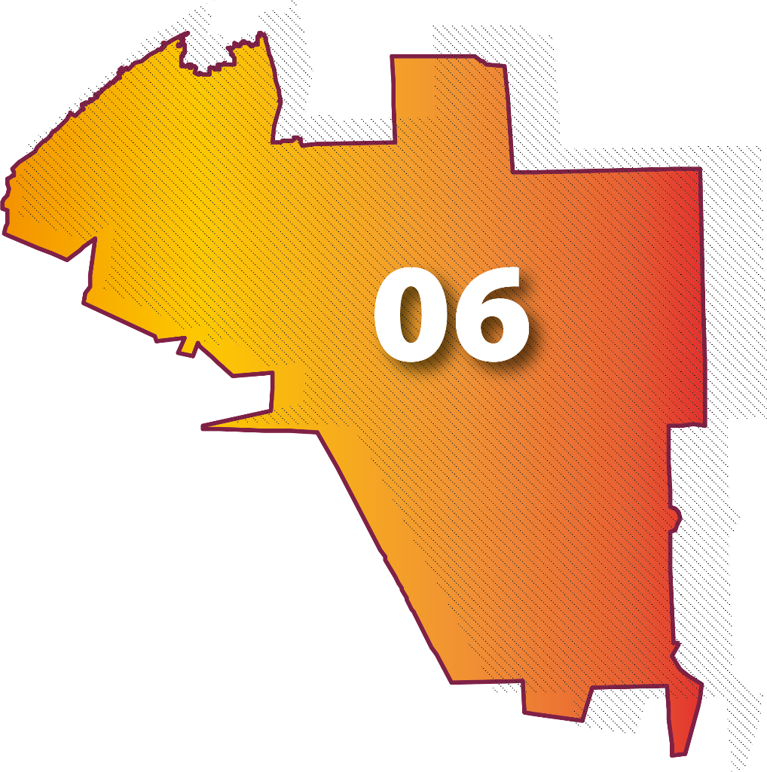
LISTA NOMINAL |  | 31,878
SECCIONES |  | 22
CASILLAS |  | 57

PARTICIPACIÓN CIUDADANA |  | 63.7650%
ABSTENCIONISMO |  | 36.2350%

